3.2
voltar à página inicial |  |  |  | 3 - RESPOSTA
 | S | N | NA
 | x |  |  | 3.2 Deve ser confirmado o sucesso da transação/envio de informação
 |  |  |  | O sucesso de uma transação deve ser claramente comunicado ao utilizador através de uma mensagem de confirmação.

 | Listagem de evidências
 |  |  |  |  | Notas:
 |  |  |  |  | O site confirma o sucesso ou não de uma transação.

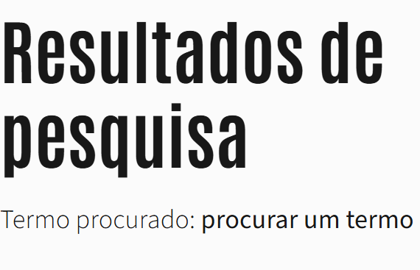

4.3
voltar à página inicial |  |  |  | 4 - ERROS
 | S | N | NA
 | x |  |  | 4.3 As mensagens de erro são claramente identificadas junto aos campos de origem
 |  |  |  | As mensagens de erro devem ser apresentadas claramente associadas aos campos a que dizem respeito. Isto não invalida a necessidade de as apresentar numa lista sumário. Esta última técnica é particularmente útil em páginas longas.

 | Listagem de evidências
 |  |  |  |  | Notas:
 |  |  |  |  | A mensagem de erro é identificada junto do campo de origem.

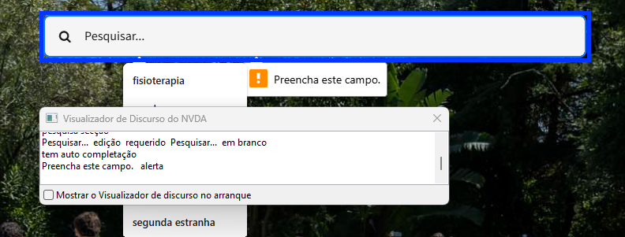

4.4
voltar à página inicial |  |  |  | 4 - ERROS
 | S | N | NA
 | x |  |  | 4.4 As mensagens de erro devem mostrar os passos concretos para a resolução dos mesmos
 |  |  |  | As mensagens de erro devem ser claras e sucintas, não expondo desnecessariamente o utilizador a mecanismos internos do sistema, explicando claramente os passos necessários para que o utilizador resolva o problema.

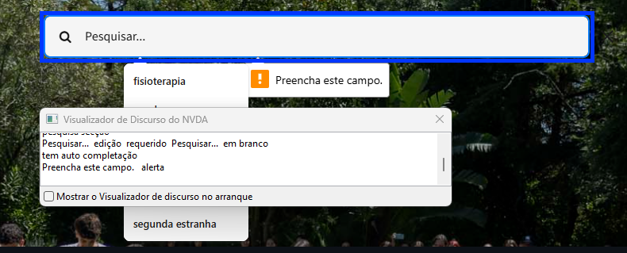
 | Listagem de evidências
 |  |  |  |  | Notas:
 |  |  |  |  | A mensagem "Preencha este campo" comunica o passo concreto para a resolução do problema.

